A套
学生套餐A套
2026/3/2--3.6
日期 | 菜单 | 原料 | 重量/克 | 营养成分
周一 | 糯米蒸肉圆 | 肉糜 | 150 | 热量 约 1620 kcal 蛋白质 约 62 g 碳水化合物 约 155 g 膳食纤维 约 5.5 g
 | 椰香咖喱鸡 | 鸡边腿切块 | 150
 |  | 土豆丁 | 30
 |  | 胡萝卜丁 | 10
 |  | 洋葱 | 5
 | 肉糜豆腐 | 中豆腐 | 80
 |  | 肉糜 | 60
 | 清炒黄心菜 | 黄心菜 | 120
 | 冬瓜肉丝汤 | 冬瓜 | 20
 |  | 肉丝 | 40
 | 双色米饭 | 双色米饭 | 200
周二 | 鱼香肉丝盖码饭 | 肉丝 | 100 | 热量 约 1580 kcal 远超100% 蛋白质 约 48 g 碳水化合物 约 185 g 膳食纤维 约 3.8 g
 |  | 清水笋丝 | 15
 |  | 胡萝卜 | 20
 |  | 青椒 | 10
 |  | 大米 | 200
 | 咕咾肉 | 咕咾肉 | 150
 | 卡通奶黄包 | 奶黄包 | 100
 | 豆皮杭白菜 | 杭白菜 | 120
 |  | 干豆皮 | 10
 | 栗米鸡蛋汤 | 栗米 | 20
 |  | 鸡蛋液 | 40
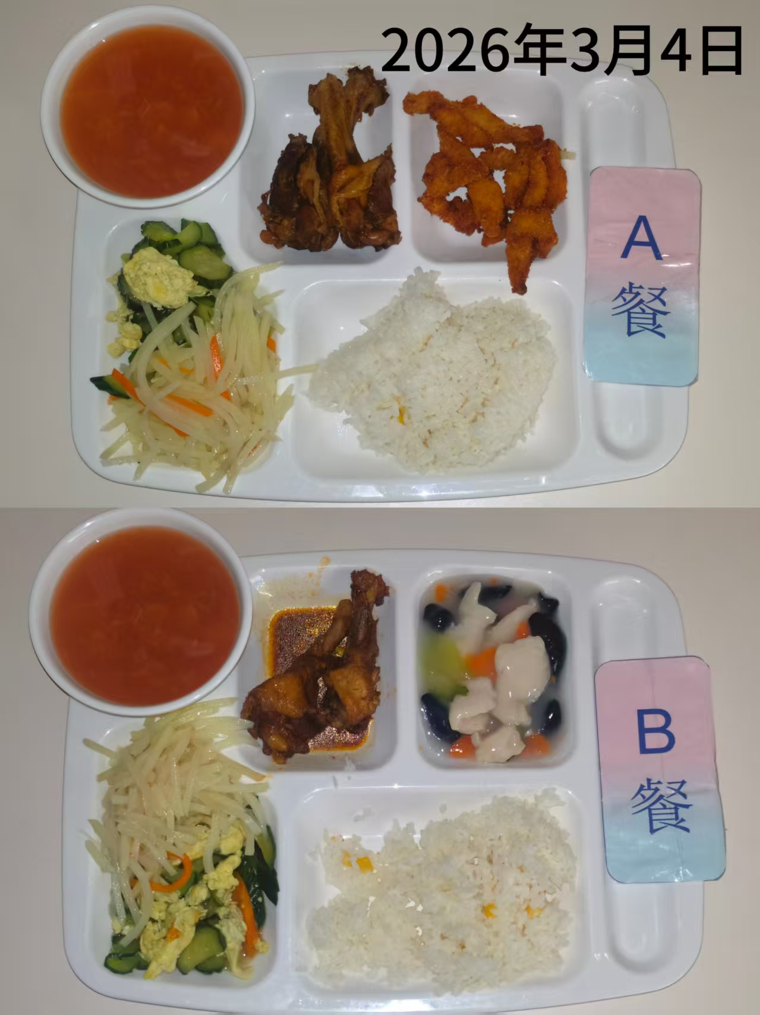
周三 | 椒盐排条 | 椒盐排条 | 150 | 热量 约 1450 kcal 蛋白质 约 65 g 碳水化合物 约 140 g 膳食纤维 约 6.2 g
 | 红烧鸭翅根 | 鸭翅根 | 160
 | 黄瓜炒蛋 | 黄瓜 | 80
 |  | 鸡蛋液 | 60
 |  | 胡萝卜 | 10
 | 青椒土豆丝 | 青椒 | 10
 |  | 土豆 | 110
 | 罗宋汤 | 卷心菜 | 10
 |  | 净土豆大 | 10
 |  | 红肠 | 10
 |  | 洋葱 | 5
 | 玉米饭 | 玉米饭 | 200
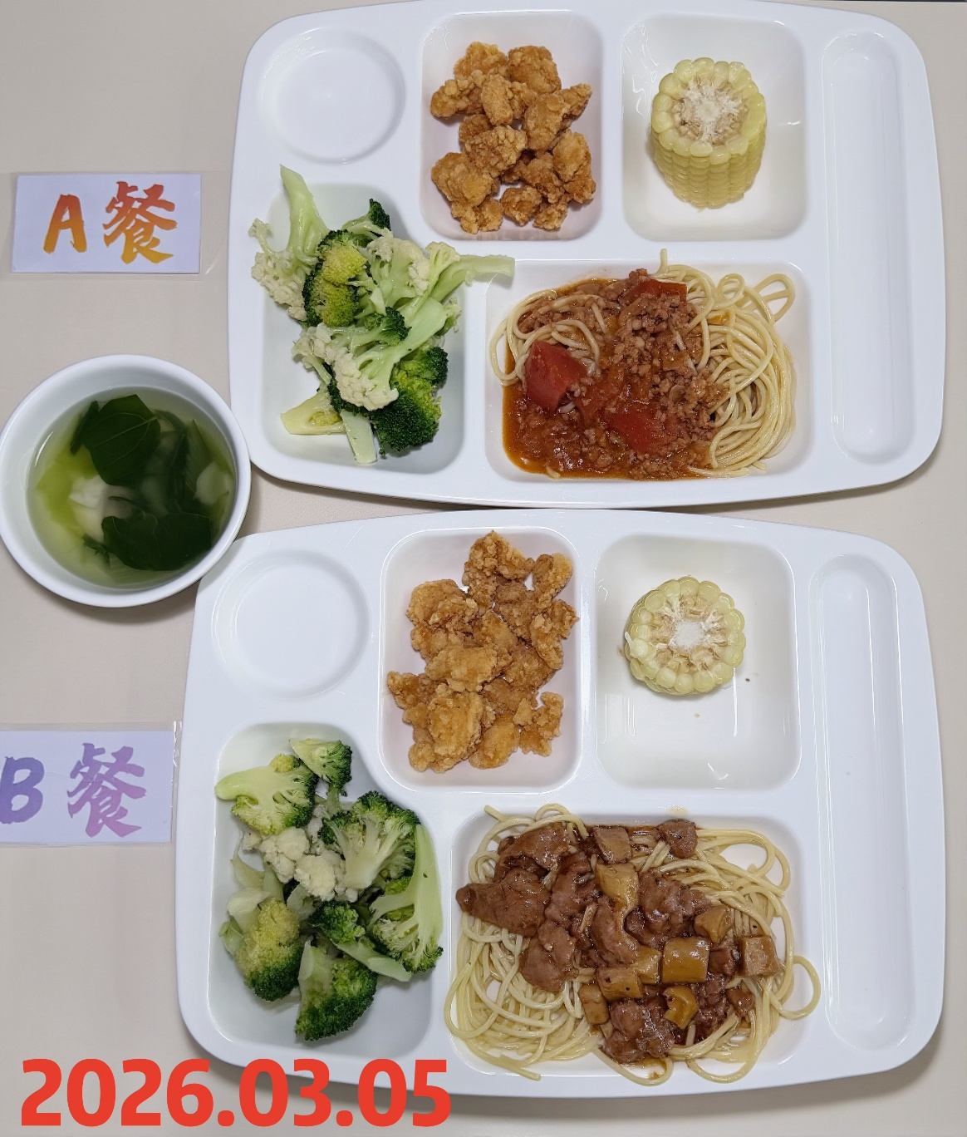
周四 | 番茄肉酱意大利面 | 意大利面 | 80 | 热量 约 1340 kcal 蛋白质 约 52 g 碳水化合物 约 145 g 膳食纤维 约 8.5 g
 |  | 西红柿 | 20
 |  | 肉沫 | 80
 | 盐酥鸡 | 盐酥鸡 | 150
 | 蒸玉米 | 糯玉米 | 100
 | 双色花菜 | 西兰花 | 60
 |  | 花菜 | 60
 | 青菜鱼丸汤 | 鱼丸 | 40
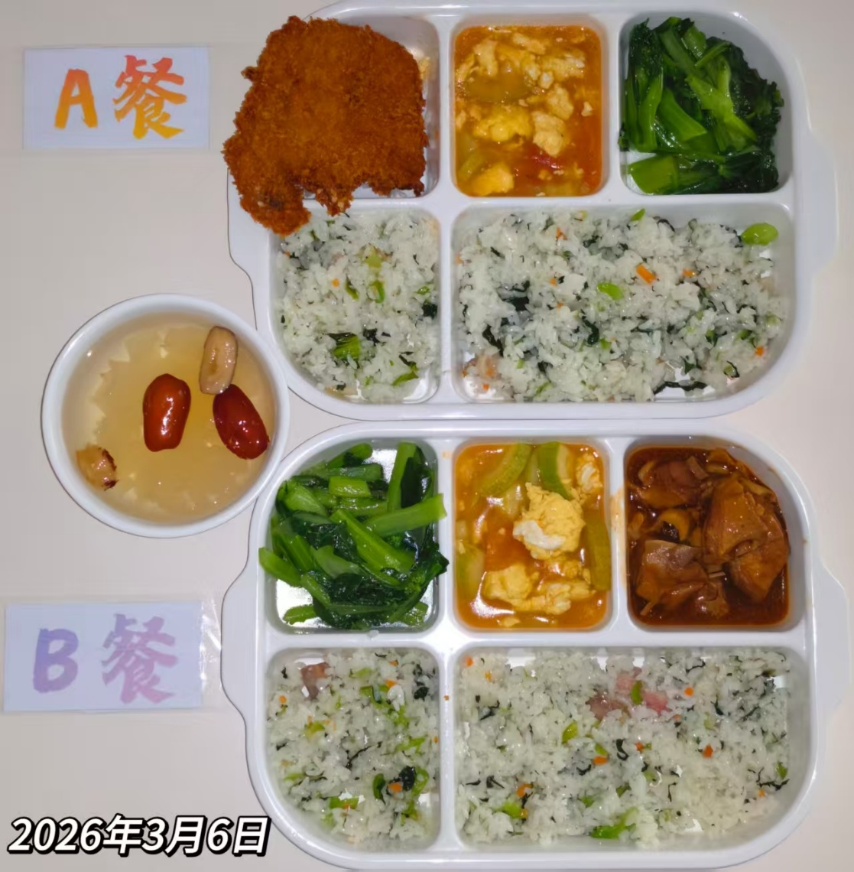
 |  | 青菜 | 20
周五 | 萝卜烧鸭块 | 鸭块 | 130 | 热量 约 980 kcal 蛋白质 约 52 g 碳水化合物 约 80 g 膳食纤维 约 6.0 g
 |  | 白萝卜 | 40
 | 咸肉菜饭 | 咸中方 | 17
 |  | 青菜 | 50
 |  | 胡萝卜 | 5
 | 水蒸蛋 | 鸡蛋液 | 120
 | 白灼菜心 | 广东菜心 | 120
 | 红枣银耳汤 | 红枣片 | 20
 |  | 银耳 | 20

B套
学生套餐B套
2026/3/2--3/6
日期 | 菜单 | 原料 | 重量/克 | 营养成分
周一 | 泰式油爆大虾 | 基围虾 | 100 | 热量约 1560 kcal 蛋白质约 72 g 碳水化合物约 140 g 膳食纤维 约 5.8 g
 | 椰香咖喱鸡 | 鸡边腿切块 | 150
 |  | 土豆丁 | 30
 |  | 胡萝卜丁 | 10
 |  | 洋葱 | 5
 | 肉糜豆腐 | 中豆腐 | 80
 |  | 肉糜 | 60
 | 清炒黄心菜 | 黄心菜 | 120
 | 冬瓜肉丝汤 | 冬瓜 | 20
 |  | 肉丝 | 40
 | 双色米饭 | 双色米饭 | 200
周二 | 菌菇滑肉盖码饭 | 肉丁 | 120 | 热量 约 1520 kcal 蛋白质 约 50 g 碳水化合物约 180 g 膳食纤维 约 4.5 g
 |  | 平菇 | 20
 |  | 西红柿 | 40
 |  | 大米 | 200
 | 咕咾肉 | 咕咾肉 | 150
 | 卡通奶黄包 | 奶黄包 | 100
 | 豆皮杭白菜 | 杭白菜 | 120
 |  | 干豆皮 | 10
 | 栗米鸡蛋汤 | 栗米 | 20
 |  | 鸡蛋液 | 40
周三 | 五彩鱼片 | 上浆鱼片 | 90 | 热量 约 1380 kcal 蛋白质 约 68 g 碳水化合物约 135 g 膳食纤维 约 7.8 g
 |  | 黄瓜 | 10
 |  | 黑木耳 | 10
 |  | 胡萝卜 | 10
 |  | 玉米 | 10
 | 红烧鸭翅根 | 鸭翅根 | 160
 | 黄瓜炒蛋 | 黄瓜 | 80
 |  | 鸡蛋液 | 60
 |  | 胡萝卜 | 10
 | 青椒土豆丝 | 青椒 | 10
 |  | 土豆 | 110
 | 罗宋汤 | 卷心菜 | 10
 |  | 净土豆大 | 10
 |  | 红肠 | 10
 |  | 洋葱 | 5
 | 玉米饭 | 玉米饭 | 200

周四 | 黑椒杏鲍菇牛肉意面 | 意面 | 80 | 热量 约 1480 kcal 蛋白质 约 68 g 碳水化合物约 150 g 膳食纤维 约 8.0 g
 |  | 牛肉粒 | 100
 |  | 杏鲍菇 | 30
 |  | 洋葱 | 10
 | 盐酥鸡 | 盐酥鸡 | 150
 | 蒸玉米 | 糯玉米 | 100
 | 双色花菜 | 西兰花 | 60
 |  | 花菜 | 60
 | 青菜鱼丸汤 | 鱼丸 | 40
 |  | 青菜 | 20
周五 | 香酥猪排 | 大排 | 120 |  热量 约 1180 kcal 蛋白质 约 62 g 碳水化合物 约 85 g 膳食纤维 约 5.5 g
 | 咸肉菜饭 | 咸中方 | 17
 |  | 青菜 | 50
 |  | 胡萝卜 | 5
 | 水蒸蛋 | 鸡蛋液 | 120
 | 白灼菜心 | 广东菜心 | 120
 | 红枣银耳汤 | 红枣片 | 20
 |  | 银耳 | 20

